상품제안서
소유 15W 고속무선충전 LED 탁상시계 | 상품코드: S47052

 |  |  |  |  |  |  | 02-713-8555 | www.synergygift.co.kr
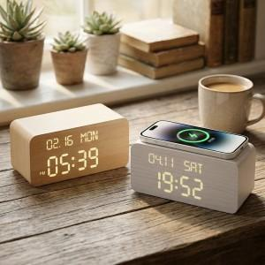

【상세/제작정보】 | <p><span style="font-size: 14pt;">※ 상단면인쇄는 유료옵션 추가 풀컬러 인쇄가능</span></p><p><span style="font-size: 14pt;">※ DTF필름전사는 전면에만 가능합니다.</span></p>

【인쇄/포장옵션】 | UV풀컬러, DTF필름전사 / 포장지포장

【공급단가】 | 수량 | 20~ | 100~ | 300~ | 500~ | 1,000~
*VAT별도 | 단가 | 16,400원 | 14,900원 | 14,300원 | 14,000원 | 13,800원

【상품 URL】 | https://www.synergygift.co.kr:443/src/goods_detail.php?gdno=47052

